setup_win11
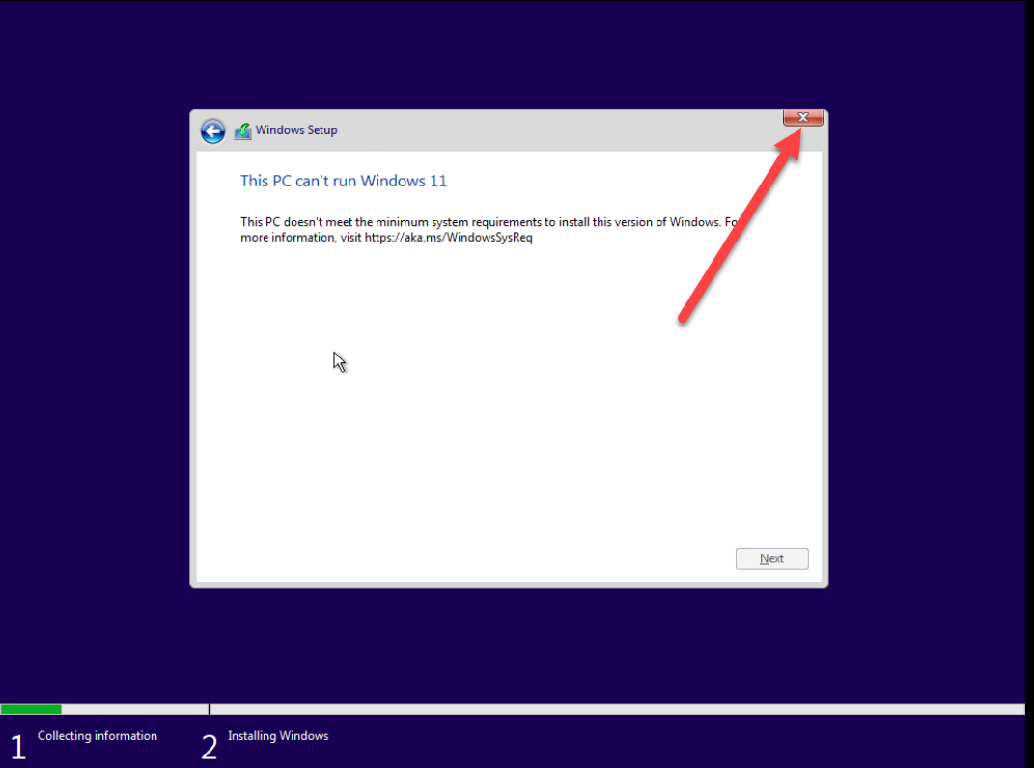
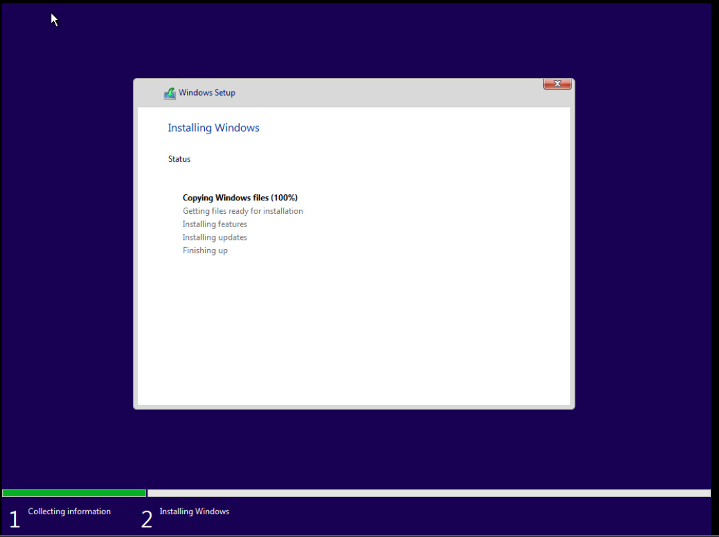
 | CÀI ĐẶT WIN 11 TRÊN VCENTER

1.Tiến hành tạo máy ảo và cài đặt đặt cấu hình như win 10 ( Storage ít nhất là 70G)
Chạy cài đặt như win 10 cho đến bước này
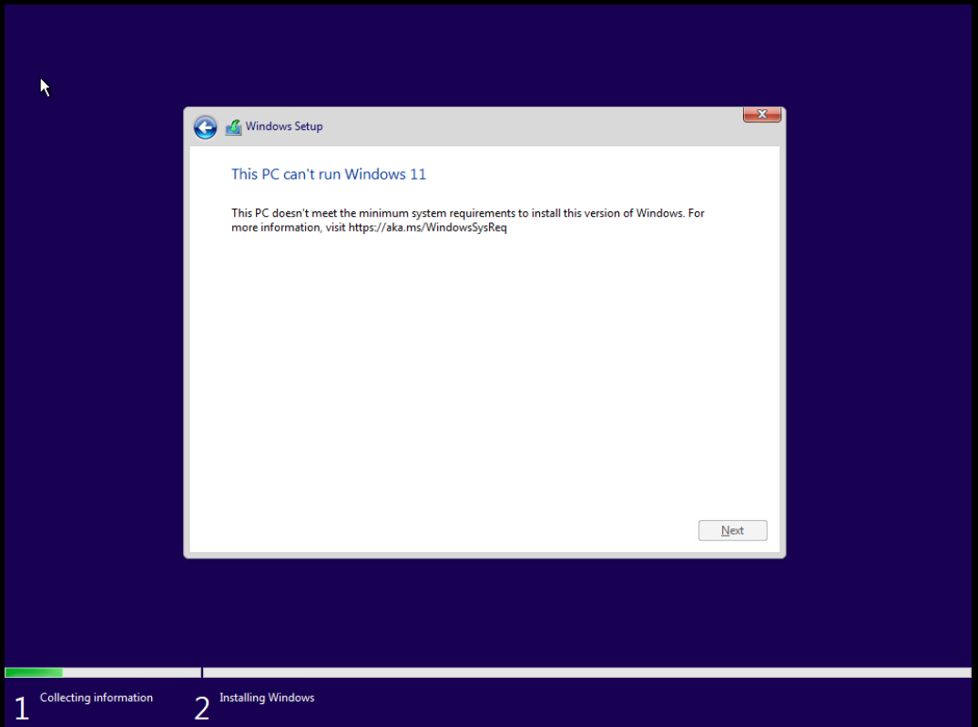

2.Nhấn SHIFT + F10 Gõ lệnh regedit nhấn Ente
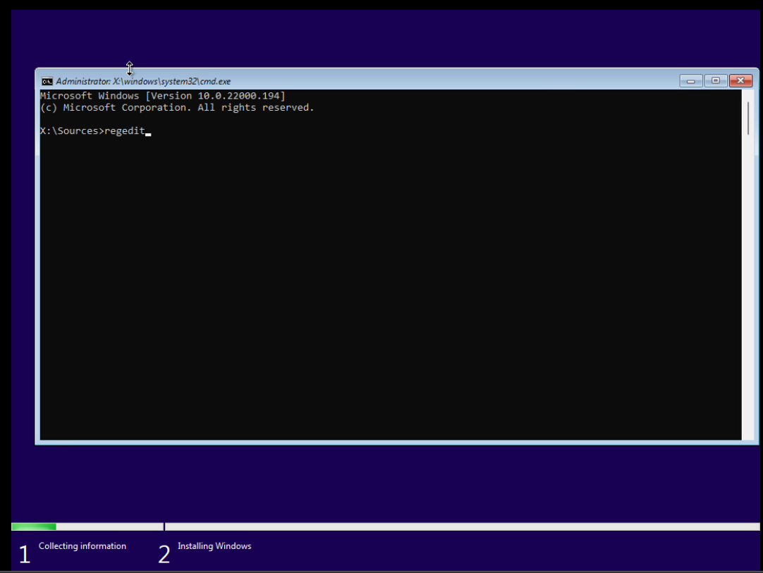

3.Truy cập đến đường dẫn HKEY_LOCAL_MACHINE\SYSTEM\Setup. Click phải chuột vào Setup chọn New Key đặt tên LabConfig
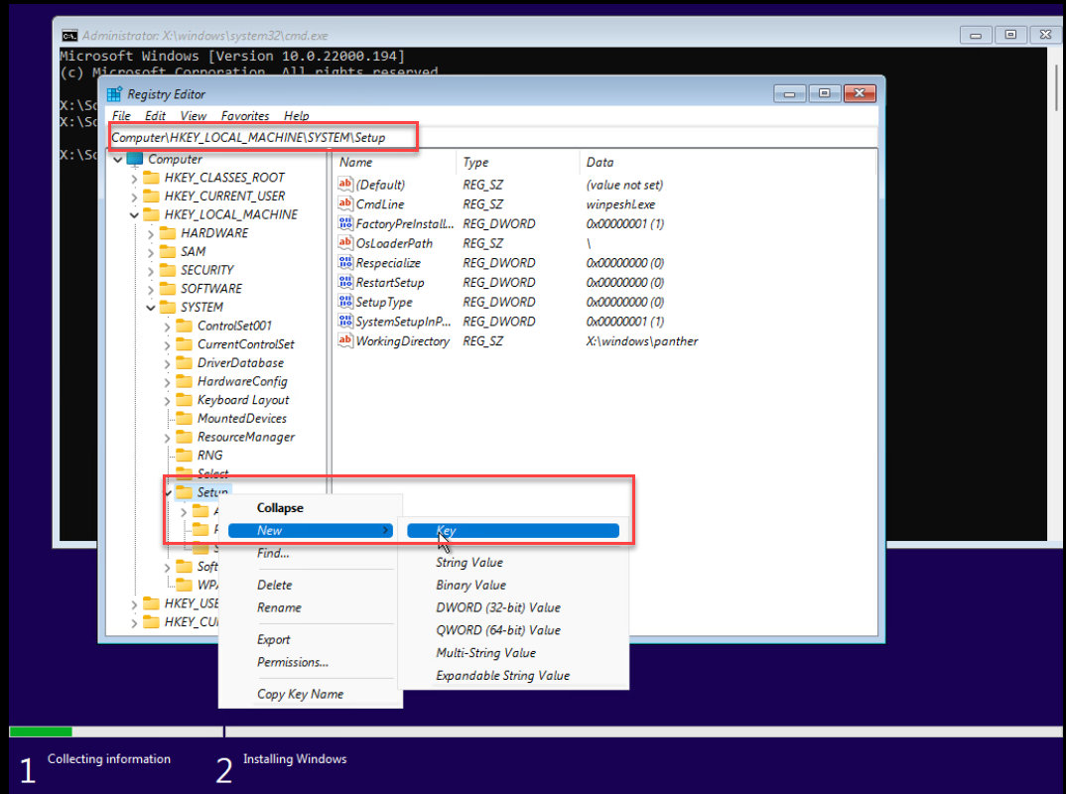

4.Tiếp tục Click phải chuột vào LabConfig -> New -> DWORD (32-bit).
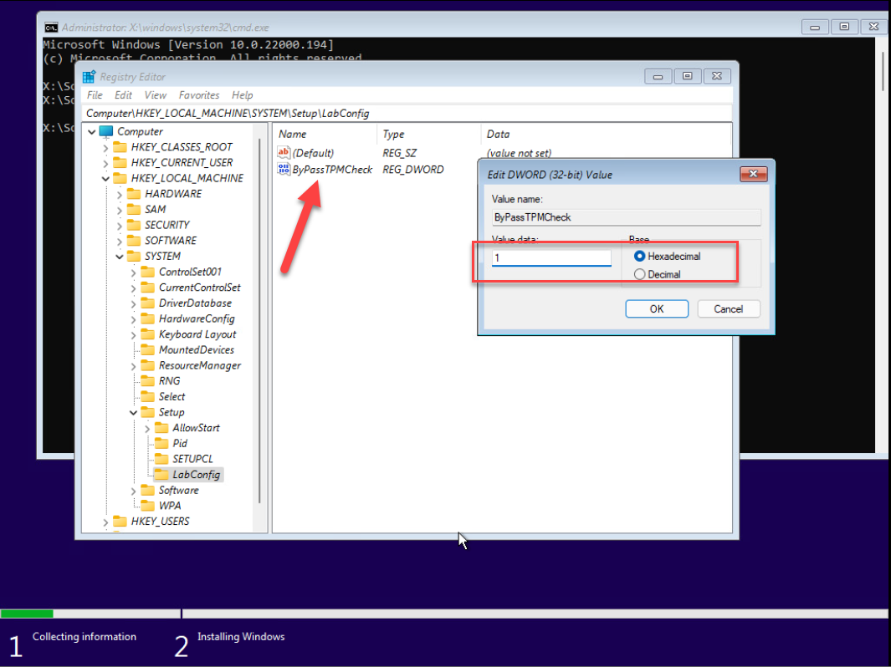

5. Đóng regedit và cmd, đóng luôn tab window setup rồi cài lại từ đầu , các bước tiếp theo tương tự win 10

